TIỀN ĐIỆN
CÔNG TY TNHH MTV VẬN TẢI VÀ DU LỊCH MINH HẢI | HÓA ĐƠN TIỀN ĐIỆN T2

 | NGÀY LÀM ĐƠN: | 3 tháng 3 2026
 | TỪ NGÀY | 4 tháng 2 2026 | ĐẾN NGÀY: 28 tháng 02 2026
 | TỔNG SỐ NGÀY LÀM | 25 NGÀY
 | TIỀN ĐIỆN 1 THÁNG | 500,000 vnđ

Đến: NGUYỄN TUẤN ANH
Phone: 0911807054
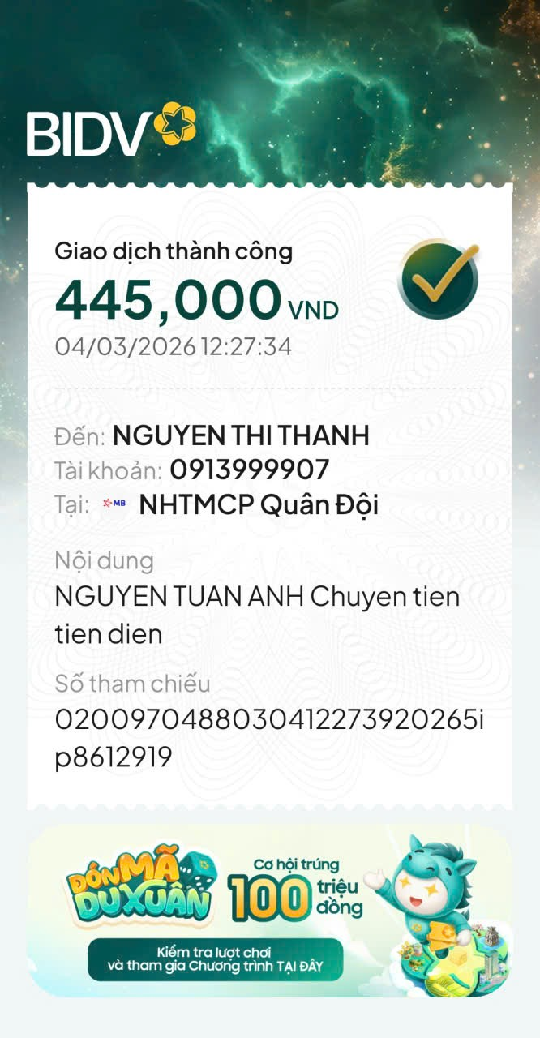

NỘI DUNG | SỐ LƯỢNG | TỔNG SỐ | GHI CHÚ
TIỀN ĐIỆN THÁNG 2 (25 NGÀY) | 0.89 THÁNG | 445,000 | TIỀN ĐIỆN THÁNG 2

 | TỔNG CHI PHÍ TRỪ
 | SỐ TIỀN CẦN ĐÓNG | 445,000 | ĐÃ THANH TOÁN 04/03/2026
CÔNG TY TNHH MTV VẬN TẢI VÀ DU LỊCH MINH HẢI

